Sheet3
折现率 | 7%
 | 0.93457943925
 |  | 经济寿命 折旧年限 | 5 | 6 | 7 | 8 | 9 | 10 | 11 | 12 | 13 | 14 | 15 | 16 | 17 | 18 | 19 | 20 | 21 | 22 | 23 | 24 | 25 | 26 | 27 | 28 | 29 | 30
 |  | 5 | 100.00%
 |  | 6 | 116.25% | 100.00%
 |  | 7 | 131.44% | 113.07% | 100.00%
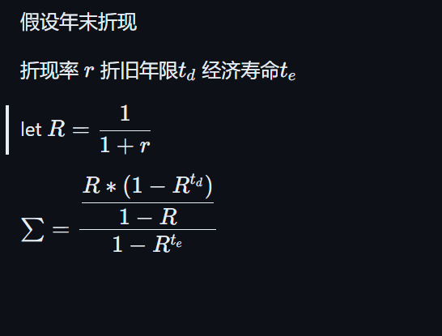
 |  | 8 | 145.63% | 125.28% | 110.80% | 100.00%
 |  | 9 | 158.90% | 136.69% | 120.89% | 109.11% | 100.00%
 |  | 10 | 171.30% | 147.35% | 130.32% | 117.62% | 107.80% | 100.00%
 |  | 11 | 182.89% | 157.32% | 139.14% | 125.58% | 115.09% | 106.76% | 100.00%
 |  | 12 | 193.71% | 166.63% | 147.38% | 133.01% | 121.91% | 113.09% | 105.92% | 100.00%
 |  | 13 | 203.84% | 175.34% | 155.08% | 139.96% | 128.28% | 118.99% | 111.46% | 105.22% | 100.00%
 |  | 14 | 213.29% | 183.48% | 162.27% | 146.46% | 134.23% | 124.52% | 116.63% | 110.11% | 104.64% | 100.00%
 |  | 15 | 222.13% | 191.08% | 169.00% | 152.53% | 139.79% | 129.68% | 121.46% | 114.67% | 108.98% | 104.14% | 100.00%
 |  | 16 | 230.39% | 198.19% | 175.29% | 158.20% | 144.99% | 134.50% | 125.98% | 118.94% | 113.03% | 108.02% | 103.72% | 100.00%
 |  | 17 | 238.12% | 204.83% | 181.16% | 163.50% | 149.85% | 139.01% | 130.20% | 122.92% | 116.82% | 111.64% | 107.19% | 103.35% | 100.00%
 |  | 18 | 245.33% | 211.04% | 186.65% | 168.46% | 154.39% | 143.22% | 134.14% | 126.65% | 120.36% | 115.02% | 110.44% | 106.48% | 103.03% | 100.00%
 |  | 19 | 252.08% | 216.84% | 191.78% | 173.09% | 158.64% | 147.16% | 137.83% | 130.13% | 123.67% | 118.18% | 113.48% | 109.41% | 105.86% | 102.75% | 100.00%
 |  | 20 | 258.38% | 222.26% | 196.58% | 177.42% | 162.60% | 150.83% | 141.28% | 133.38% | 126.76% | 121.14% | 116.32% | 112.15% | 108.51% | 105.32% | 102.50% | 100.00%
 |  | 21 | 264.27% | 227.32% | 201.06% | 181.46% | 166.31% | 154.27% | 144.50% | 136.42% | 129.65% | 123.90% | 118.97% | 114.70% | 110.98% | 107.72% | 104.84% | 102.28% | 100.00%
 |  | 22 | 269.77% | 232.06% | 205.24% | 185.24% | 169.78% | 157.49% | 147.51% | 139.26% | 132.35% | 126.48% | 121.45% | 117.09% | 113.29% | 109.96% | 107.02% | 104.41% | 102.08% | 100.00%
 |  | 23 | 274.92% | 236.49% | 209.16% | 188.77% | 173.01% | 160.49% | 150.32% | 141.92% | 134.87% | 128.89% | 123.76% | 119.32% | 115.46% | 112.06% | 109.06% | 106.40% | 104.03% | 101.91% | 100.00%
 |  | 24 | 279.73% | 240.62% | 212.82% | 192.07% | 176.04% | 163.30% | 152.95% | 144.40% | 137.23% | 131.15% | 125.93% | 121.41% | 117.47% | 114.02% | 110.97% | 108.26% | 105.85% | 103.69% | 101.75% | 100.00%
 |  | 25 | 284.22% | 244.49% | 216.24% | 195.16% | 178.87% | 165.92% | 155.41% | 146.72% | 139.44% | 133.25% | 127.95% | 123.36% | 119.36% | 115.85% | 112.75% | 110.00% | 107.55% | 105.36% | 103.38% | 101.61% | 100.00%
 |  | 26 | 288.42% | 248.10% | 219.43% | 198.04% | 181.51% | 168.37% | 157.70% | 148.89% | 141.50% | 135.22% | 129.84% | 125.18% | 121.13% | 117.56% | 114.42% | 111.63% | 109.14% | 106.91% | 104.91% | 103.11% | 101.48% | 100.00%
 |  | 27 | 292.34% | 251.48% | 222.42% | 200.74% | 183.98% | 170.66% | 159.85% | 150.92% | 143.42% | 137.06% | 131.61% | 126.89% | 122.77% | 119.16% | 115.98% | 113.15% | 110.62% | 108.37% | 106.34% | 104.51% | 102.86% | 101.36% | 100.00%
 |  | 28 | 296.01% | 254.63% | 225.21% | 203.26% | 186.29% | 172.81% | 161.86% | 152.81% | 145.22% | 138.78% | 133.26% | 128.48% | 124.31% | 120.66% | 117.43% | 114.57% | 112.01% | 109.73% | 107.67% | 105.82% | 104.15% | 102.63% | 101.25% | 100.00%
 |  | 29 | 299.44% | 257.58% | 227.82% | 205.61% | 188.45% | 174.81% | 163.73% | 154.58% | 146.90% | 140.39% | 134.80% | 129.97% | 125.75% | 122.06% | 118.79% | 115.89% | 113.31% | 111.00% | 108.92% | 107.05% | 105.36% | 103.82% | 102.43% | 101.16% | 100.00%
 |  | 30 | 302.64% | 260.34% | 230.25% | 207.81% | 190.46% | 176.68% | 165.48% | 156.23% | 148.48% | 141.89% | 136.24% | 131.36% | 127.10% | 123.36% | 120.06% | 117.13% | 114.52% | 112.18% | 110.09% | 108.19% | 106.48% | 104.93% | 103.52% | 102.24% | 101.07% | 100.00%

